Feuil1
1968
1902
1985
2009
1975
1979
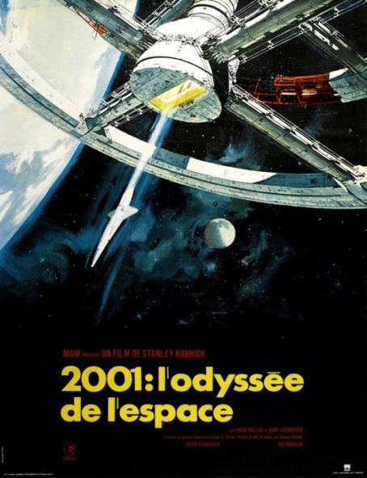 | 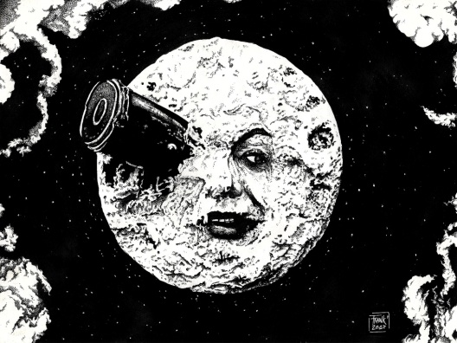 | 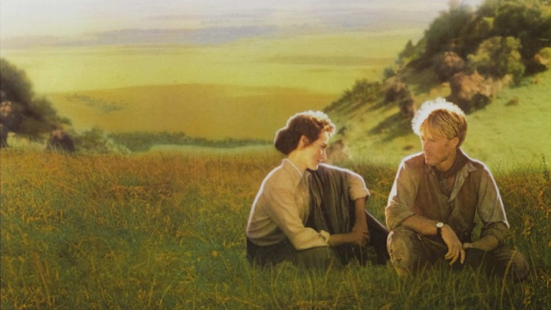
2001 l’Odyssée de l’espace | Le Voyage dans la Lune | Out of Africa
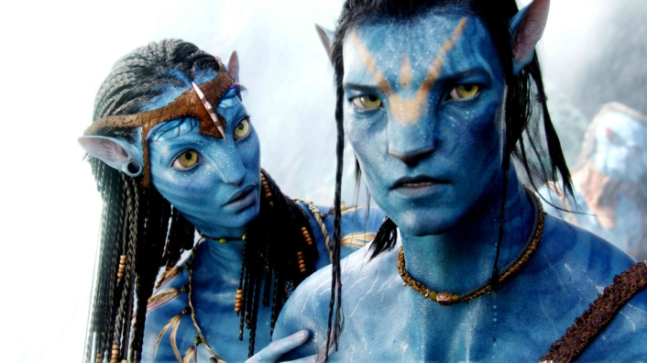 | 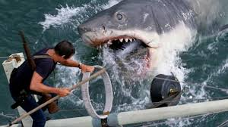 | 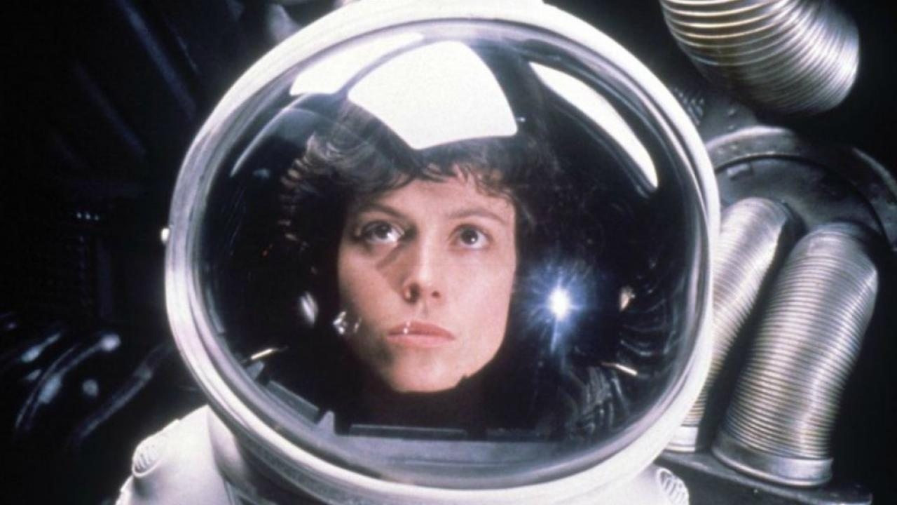
Avatar | Les Dents de la Mer | Alien : le huitième passager
2010
1980
1968
 |  | 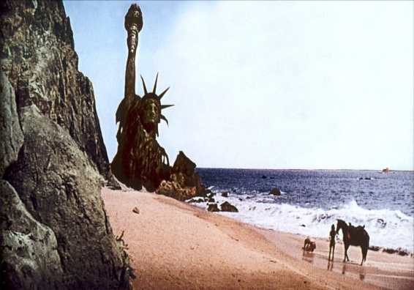
Inception | The Shinning | La Planète des singes
1960
2015
2016
 | 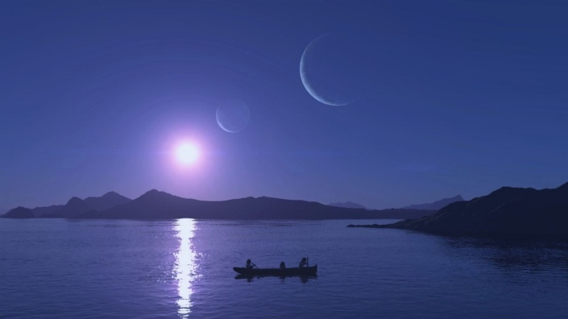 | 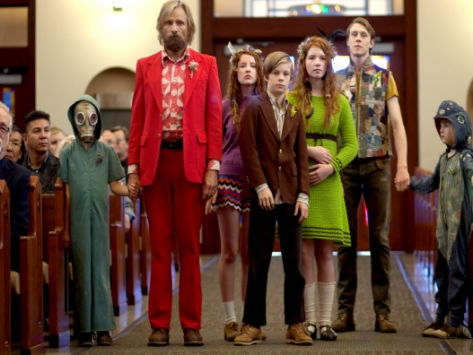
Psychose | Le Bouton de nacre | Captain Fantastic

